1 2
工程款支付证书 |  |  |  |  |  |  |  |  |  |  |  |  |  |  | 本次
工程名称 |  | 西新路（黄兴路～殷巷新村）改建工程施工项目 |  |  |  |  |  |  |  |  | ERP编号 | 7687 | 档案编号 | CD2017-072 | CD2017-072 | 70 | 7687 | 西新路（黄兴路～殷巷新村）改建工程施工项目 | 2017.7.4 | 1389002.00 | 沙 建 | 3个月 | 无锡市 锡山区 | 傅俊逸18552075677 | 张兴龙18951519801 | 施工合同、内部承包协议原件 | 中标（现场负责人刘强13706178889） | 经营部 | 李想 | 有 | 3567.57 | 59.40 | 107.03 | 71.35 | 178.38 | S170401
合同金额 |  | 1,389,002.00 |  | 中标 日期 | 2017.7.4 |  | 已 供 工程资料 | 中标通知书、施工合同、内部承包协议原件 |  |  |  | 庐江 | 责任 单位 | 傅俊逸18552075677
决算金额 |  |  |  | 竣工 日期 |  |  |  |  |  |  |  | 合肥 | 责任人 | 张兴龙18951519801
序号 | 工程款到账 |  |  | 开票情况 |  | 管理费 |  | 代缴税金 | 其他扣款 |  | 预留款 |  | 实际支付
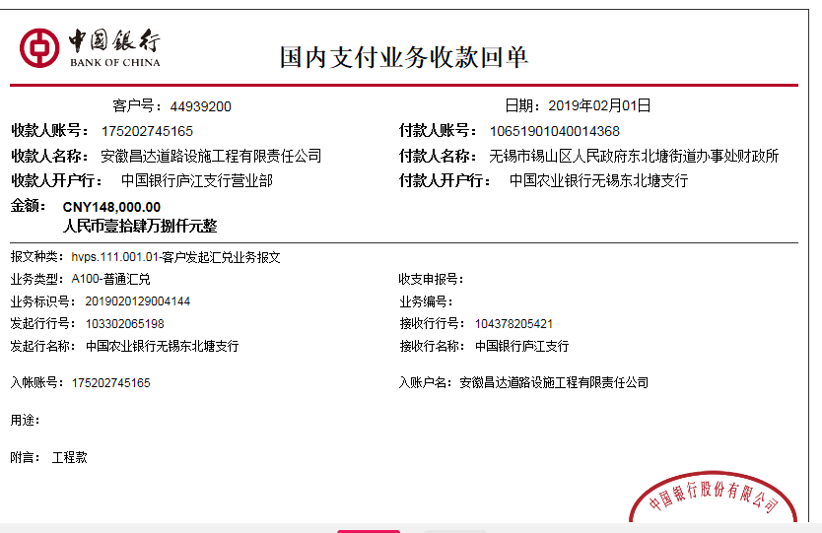
 | 日期 | 账户 | 金额 | 日期 | 金额 | 比例 | 金额 | 金额 | 金额 | 备注 | 金额 | 备注 | 户名 | 金额
1 | 2018-02-09 | 承兑汇票 | 510,000.00 | 2018-02-09 | 600,000.00 | 2%全扣 | 27,780.00 |  | 500.00 | 2018.2.6办理涉税事项报告表500 | -28,280.00 | 管理费+税费已转帐支付 | 承兑 汇票 | 510,000.00

2 | 2019-02-01 | 中 | 148,000.00 | 2019-01-09 | 510,000.00 | 已扣 | 0.00 | 603.00 |  |  | 2,000.00 | 预留损失准备金 |  | 145,072.00
 |  |  |  |  |  |  |  | 325.00 |  | 第一次办理承兑欠325印花

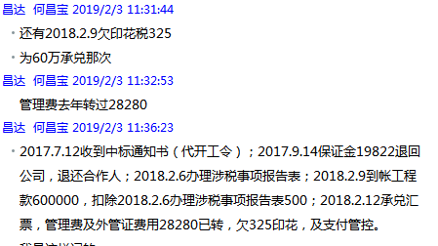

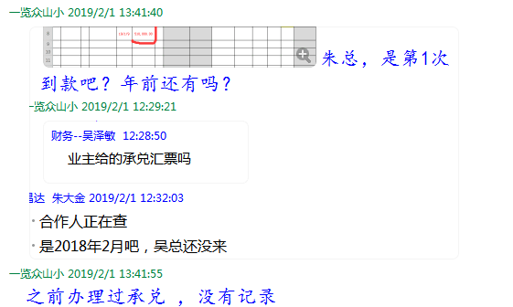

合计 |  | - | 658,000.00 | - | 1,110,000.00 | - | 27,780.00 | 928.00 | 500.00 | - | -26,280.00 | - | - | 655,072.00
本次结算 支付明细 |  | 应支付金额 |  | 145,072.00 |  |  |  | 实际支付金额 |  | 小写 | 145,072.00
 |  | 已支付金额 |  | 0.00 |  |  |  |  |  | 大写 | 壹拾肆万伍仟零柒拾贰元整
申请部门 意见 |  |  |  |  |  |  |  | 项目管理 意见 |  | 何总、朱总已同意支付（附表背面截图）。
财务初审 意见 |  |  |  |  |  |  |  | 财务审核 意见
质安初审 意见 |  |  |  |  |  |  |  | 质安稽查 意见
总经理审批 |  |  |  |  |  |  |  | 董事长审批

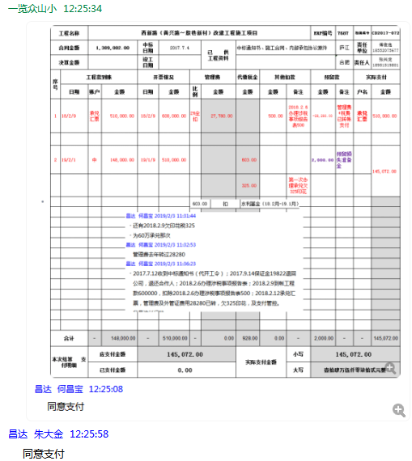

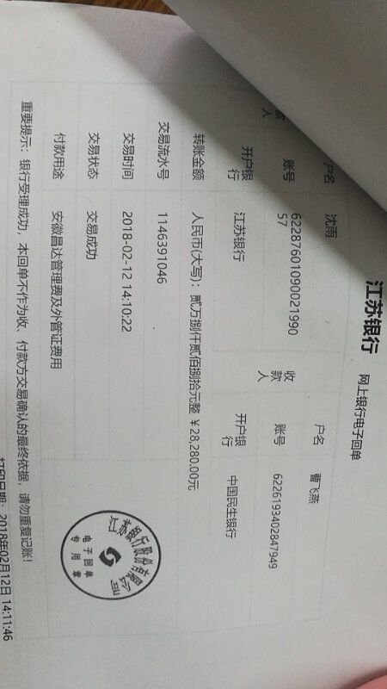

3
工程款支付证书 |  |  |  |  |  |  |  |  |  |  |  |  |  |  |  | 本次
工程名称 |  | 西新路（黄兴路～殷巷新村）改建工程施工项目 |  |  |  |  |  |  |  |  | ERP编号 | 7687 | 档案编号 | CD2017-072 |  | CD2017-072 | 70 | 7687 | 西新路（黄兴路～殷巷新村）改建工程施工项目 | 2017.7.4 | 1389002.00 | 沙 建 | 3个月 | 无锡市 锡山区 | 傅俊逸18552075677 | 张兴龙18951519801 | 施工合同、内部承包协议原件 | 中标（现场负责人刘强13706178889） | 经营部 | 李想 | 有 | 3567.57 | 59.40 | 107.03 | 71.35 | 178.38 | S170401
合同金额 |  | 1,389,002.00 |  | 中标 日期 | 2017.7.4 |  | 已 供 工程资料 | 中标通知书、施工合同、内部承包协议原件 |  |  |  | 庐江 | 责任 单位 | 傅俊逸18552075677
决算金额 |  | 1,316,771.00 |  | 竣工 日期 |  |  |  |  |  |  |  | 合肥 | 责任人 | 张兴龙18951519801
序号 | 工程款到账 |  |  | 开票情况 |  | 管理费 |  | 代缴税金 | 其他扣款 |  | 预留款 |  | 实际支付
 | 日期 | 账户 | 金额 | 日期 | 金额 | 比例 | 金额 | 金额 | 金额 | 备注 | 金额 | 备注 | 户名 | 金额
1 | 2018-02-09 | 承兑汇票 | 510,000.00 | 2018-02-09 | 600,000.00 | 2%全扣 | 27,780.00 |  | 500.00 | 2018.2.6办理涉税事项报告表500 | -28,280.00 | 管理费+税费已转帐支付 | 承兑 汇票 | 510,000.00

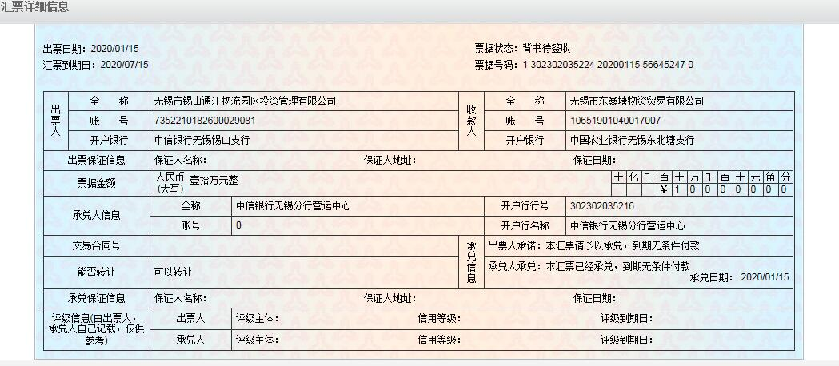
2 | 2019-02-01 | 中 | 148,000.00 | 2019-01-09 | 510,000.00 | 已扣 | 0.00 | 603.00 |  |  | 2,000.00 | 预留损失准备金 |  | 145,072.00
 |  |  |  |  |  |  |  | 325.00 |  | 第一次办理承兑欠325印花
·························
 | 本次
3 | 2020-01-15 | 承兑汇票 | 100,000.00 |  |  | 已扣 | 0.00 | 0.00 |  |  | 2,000.00 | 预留损失准备金 | 承兑 汇票 | 100,000.00 | 年前先付2020.1.23付 | ？
 | 2020-01-21 | 中 | 100,000.00 |  |  |  |  |  |  |  |  |  |  | 98,000.00 | 暂留账面

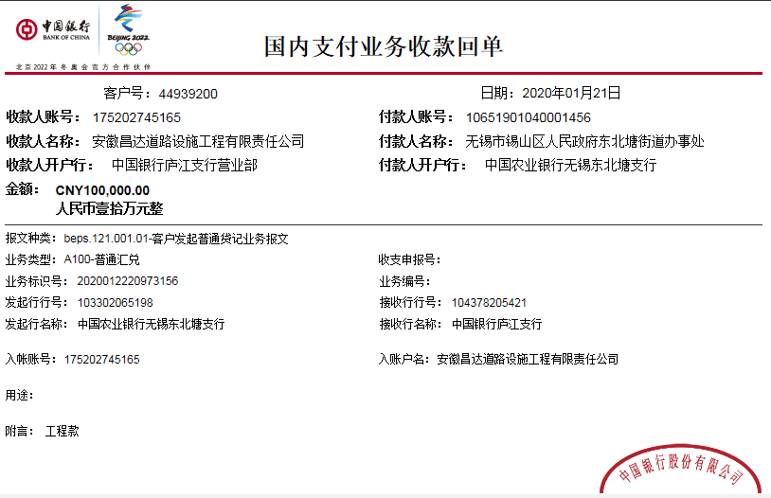
合计 |  | - | 858,000.00 | - | 1,110,000.00 | - | 27,780.00 | 928.00 | 500.00 | - | -24,280.00 | - | - | 853,072.00
本次结算 支付明细 |  | 应支付金额 |  | 承兑 汇票10万；转帐9.8万 |  |  |  | 支付账号 |  | 详见委托支付函
 |  | 本支付金额 |  | 承兑 汇票10万；

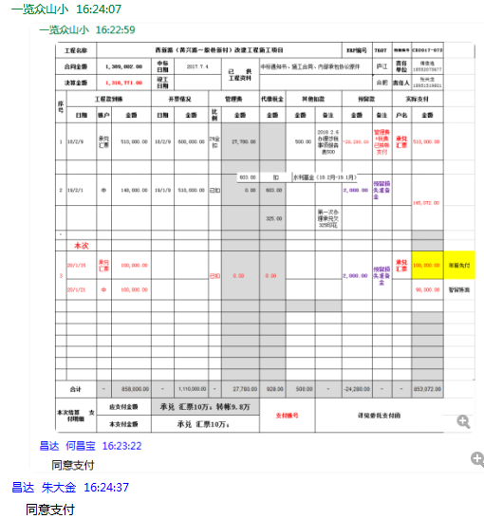

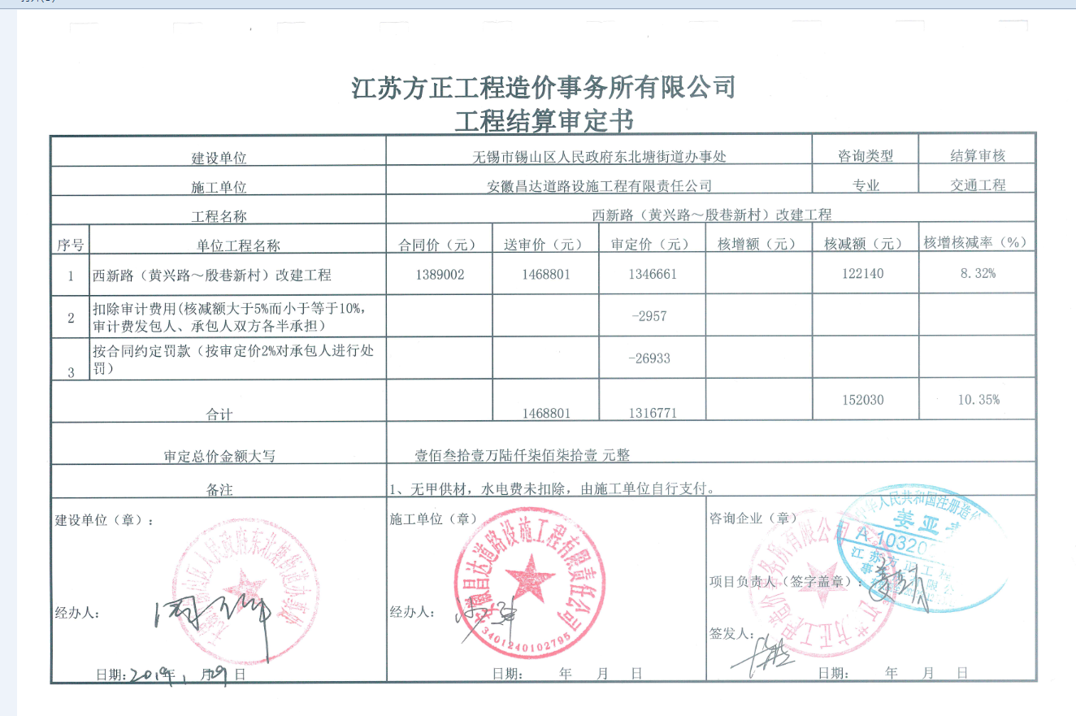

5
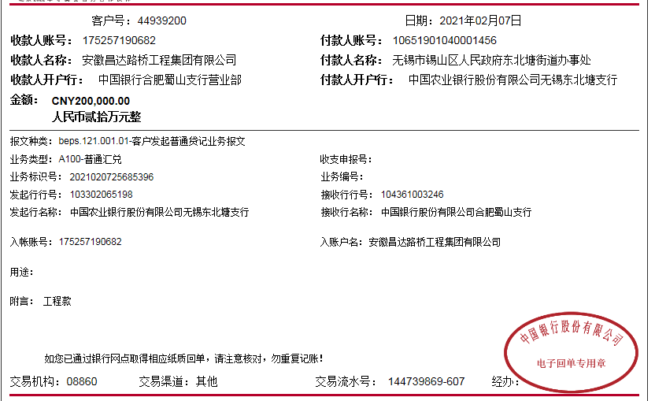
工程款支付证书 |  |  |  |  |  |  |  |  |  |  |  |  |  |  |  | 本次
工程名称 |  | 西新路（黄兴路～殷巷新村）改建工程施工项目 |  |  |  |  |  |  |  |  | ERP编号 | 7687 | 档案编号 | CD2017-072 |  | CD2017-072 | 70 | 7687 | 西新路（黄兴路～殷巷新村）改建工程施工项目 | 2017.7.4 | 1389002.00 | 沙 建 | 3个月 | 无锡市 锡山区 | 傅俊逸18552075677 | 张兴龙18951519801 | 施工合同、内部承包协议原件 | 中标（现场负责人刘强13706178889） | 经营部 | 李想 | 有 | 3567.57 | 59.40 | 107.03 | 71.35 | 178.38 | S170401
合同金额 |  | 1,389,002.00 |  | 中标 日期 | 2017.7.4 |  | 已 供 工程资料 | 中标通知书、施工合同、内部承包协议原件、竣工验收、审计复印件 |  |  |  | 庐江 | 责任 单位 | 孙健
决算金额 |  | 1,316,771.00 |  | 竣工 日期 | 2018-04-18 |  |  |  |  |  |  | 合肥 | 责任人 | 无锡市嘉源-沈雨13585093311
序号 | 工程款到账 |  |  | 开票情况 |  | 管理费 |  | 代缴税金 | 其他扣款 |  | 预留款 |  | 实际支付
 | 日期 | 账户 | 金额 | 日期 | 金额 | 比例 | 金额 | 金额 | 金额 | 备注 | 金额 | 备注 | 户名 | 金额
1 | 2018-02-09 | 承兑汇票 | 510,000.00 | 2018-02-09 | 600,000.00 | 2%全扣 | 27,780.00 |  | 500.00 | 2018.2.6办理涉税事项报告表500 | -28,280.00 | 管理费+税费已转帐支付 | 承兑 汇票 | 510,000.00
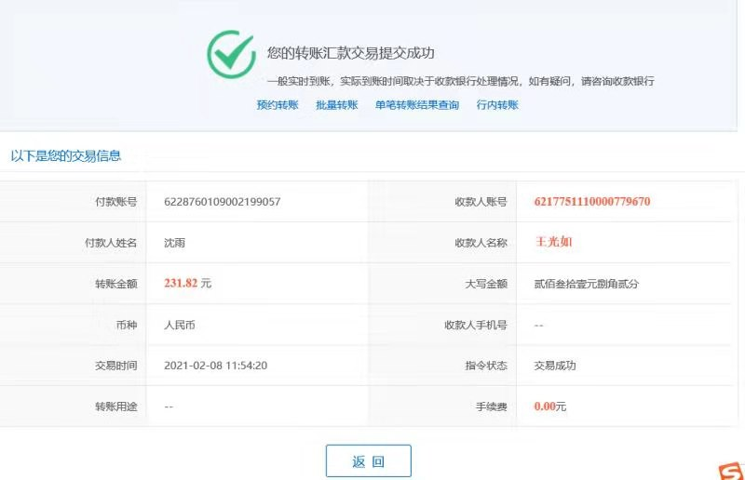
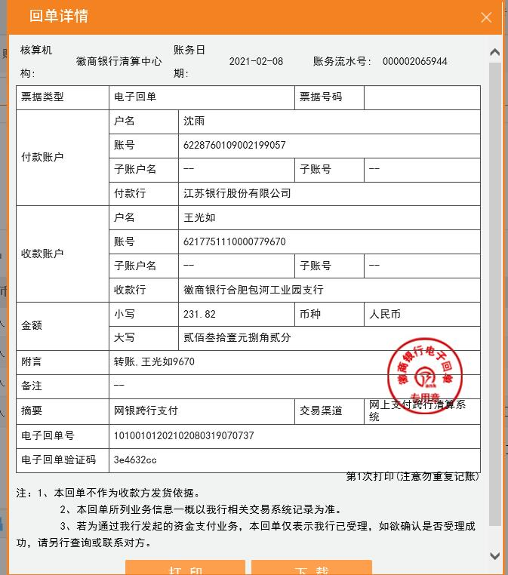
2 | 2019-02-01 | 中 | 148,000.00 | 2019-01-09 | 510,000.00 | 已扣 | 0.00 | 603.00 |  |  | 2,000.00 | 预留损失准备金 |  | 145,072.00
 |  |  |  |  |  |  |  | 325.00 |  | 第一次办理承兑欠325印花
·························

3 | 2020-01-15 | 承兑汇票 | 100,000.00 |  |  | 已扣 | 0.00 | 0.00 |  |  | 2,000.00 | 预留损失准备金 | 承兑 汇票 | 100,000.00 | 年前先付2020.1.23付
 | 2020-01-21 | 中 | 100,000.00

 |  |  | 支付上次暂留账面的98000元。
4 | 2020-11-24 |  |  |  |  |  | 0.00 |  | 100.00 | 转账费 | -4,000.00 |  | 无锡市嘉源 | 101,400.00
 |  |  |  |  |  |  |  |  | 500.00 | 2020-11-24外经证
5 | 2021-02-07 | 中 | 200,000.00 |  |  | 已扣 |  | 113.82 | 100.00 | 转账费 |  |  | 无锡市嘉源 | 200,000.00
 |  |  |  |  |  |  |  | -113.82 | -100.00

合计 |  | - | 1,058,000.00 | - | 1,110,000.00 | - | 27,780.00 | 928.00 | 1,100.00 | - | -28,280.00 | - | - | 1,056,472.00
本次结算 支付明细 |  | 应支付金额 |  | 200,000.00 |  |  |  | 支付账号 |  | 详见委托支付函
 |  | 本支付金额 |  | 0.00

6
工程款支付证书 |  |  |  |  |  |  |  |  |  |  |  |  |  |  |  | 本次
工程名称 |  | 西新路（黄兴路～殷巷新村）改建工程施工项目 |  |  |  |  |  |  |  |  | ERP编号 | 7687 | 档案编号 | CD2017-072 |  | CD2017-072 | 70 | 7687 | 西新路（黄兴路～殷巷新村）改建工程施工项目 | 2017.7.4 | 1389002.00 | 沙 建 | 3个月 | 无锡市 锡山区 | 傅俊逸18552075677 | 张兴龙18951519801 | 施工合同、内部承包协议原件 | 中标（现场负责人刘强13706178889） | 经营部 | 李想 | 有 | 3567.57 | 59.40 | 107.03 | 71.35 | 178.38 | S170401
合同金额 |  | 1,389,002.00 |  | 中标 日期 | 2017.7.4 |  | 已 供 工程资料 | 中标通知书、施工合同、内部承包协议原件、竣工验收、审计复印件 |  |  |  | 庐江 | 责任 单位 | 孙健
决算金额 |  | 1,316,771.00 |  | 竣工 日期 | 2018-04-18 |  |  |  |  |  |  | 合肥 | 责任人 | 无锡市嘉源-沈雨13585093311
序号 | 工程款到账 |  |  | 开票情况 |  | 管理费 |  | 代缴税金 | 其他扣款 |  | 预留款 |  | 实际支付
 | 日期 | 账户 | 金额 | 日期 | 金额 | 比例 | 金额 | 金额 | 金额 | 备注 | 金额 | 备注 | 户名 | 金额
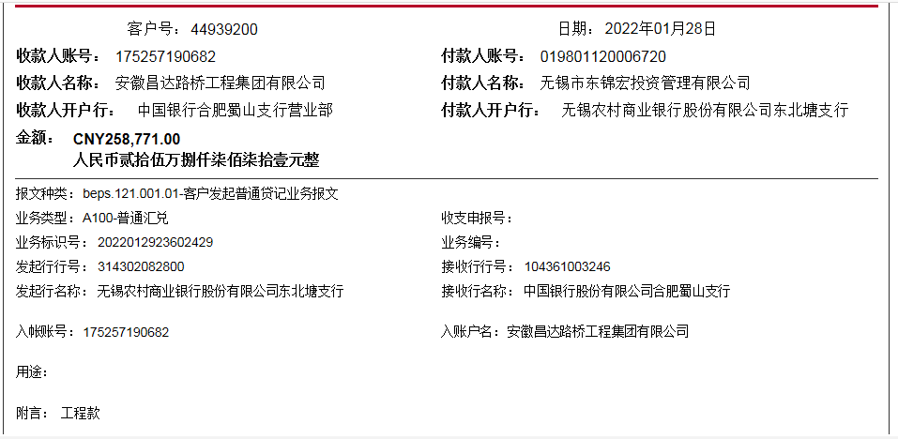
1 | 2018-02-09 | 承兑汇票 | 510,000.00 | 2018-02-09 | 600,000.00 | 2%全扣 | 27,780.00 |  | 500.00 | 2018.2.6办理涉税事项报告表500 | -28,280.00 | 管理费+税费已转帐支付 | 承兑 汇票 | 510,000.00

2 | 2019-02-01 | 中 | 148,000.00 | 2019-01-09 | 510,000.00 | 已扣 | 0.00 | 603.00 |  |  | 2,000.00 | 预留损失准备金 |  | 145,072.00
 |  |  |  |  |  |  |  | 325.00 |  | 第一次办理承兑欠325印花
·························

3 | 2020-01-15 | 承兑汇票 | 100,000.00 |  |  | 已扣 | 0.00 | 0.00 |  |  | 2,000.00 | 预留损失准备金 | 承兑 汇票 | 100,000.00 | 年前先付2020.1.23付
 | 2020-01-21 | 中 | 100,000.00

 |  |  | 支付上次暂留账面的98000元。
4 | 2020-11-24 |  |  |  |  |  | 0.00 |  | 100.00 | 转账费 | -4,000.00 |  | 无锡市嘉源 | 101,400.00
 |  |  |  |  |  |  |  |  | 500.00 | 2020-11-24外经证
5 | 2021-02-07 | 中 | 200,000.00 |  |  | 已扣 |  | 113.82 | 100.00 | 转账费 |  |  | 无锡市嘉源 | 200,000.00
 |  |  |  |  |  |  |  | -113.82 | -100.00

6 | 2022-01-28 | 中 | 258,771.00 |  |  |  | 0.00 |  | 100.00 | 转账费 |  |  | 无锡市嘉源 | 214,106.00
 |  |  |  |  |  |  |  |  |  |  |  |  |  | 44,565.00

合计 |  | - | 1,316,771.00 | - | 1,110,000.00 | - | 27,780.00 | 928.00 | 1,200.00 | - | -28,280.00 | - | - | 1,315,143.00
本次结算 支付明细 |  | 应支付金额 |  | 200,000.00 |  |  |  | 支付账号 |  | 详见委托支付函
 |  | 本支付金额 |  | 0.00

